상품제안서
네이쳐 럭셔리 접이식 야전침대 | 상품코드: F09078

 |  |  |  |  |  |  | 02-412-0044 | www.easy1.co.kr
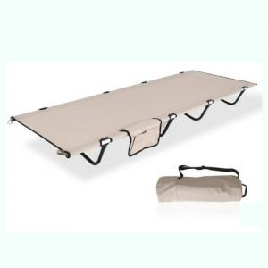

【상세/제작정보】 | .

【인쇄/포장옵션】 | 실크 / 포장지포장

【공급단가】 | 수량 | 50~ | 100~ | 500~ | 1,000~ | 2,000~
*VAT별도 | 단가 | 143,020원 | 137,150원 | 131,870원 | 126,600원 | 123,430원

【상품 URL】 | http://www.easy1.co.kr/src/goods_detail.php?gdno=9078

